retardo con mezcla
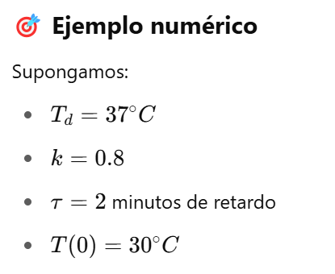
 |  | Modelo Base, con retardo. Flujo=Diferencia/retardo, comportamiento tiende al equilibrio
Minuto |  | T ducha [°C] |  | Diferencia [°C] |  | Ajuste [°C]
0 |  | 30 | =37-30 |  | =7/5 |  | Temperatura deseada | 37
1 |  |  |  |  |  |  | Temperatura ducha (0) | 30
2 |  |  |  |  |  |  | Tiempo minutos | 5
3 |  |  |  |  |  |  | Time step | 1
4
5
 | 30
6
7
8
9
10

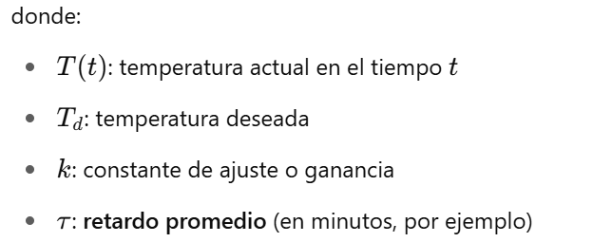
Minuto | T real [°C] | Diferencia [°C] | Ajuste [°C/m] | Entrada [°C/m] | Diferencia percibida [°C] | salida [°C/m]
0 | 30.00 | 7.00 | 0.00 | 7.00 | 0.00 | 0.00 | Temperatura deseada | 37
1 |  |  |  |  |  |  | Temperatura ducha (0) | 30
2 |  |  |  |  |  |  | Tiempo minutos | 5
3 |  |  |  |  |  |  | Time step | 1
4
5
6
7
8
9
10
11
12
13
14
15
16
17
18
19
20

0 | 30.00
1
2
3
4
5
6
7
8
9
10
11
12
13
14
15
16
17
18
19
20

